(구)등급 분류기준
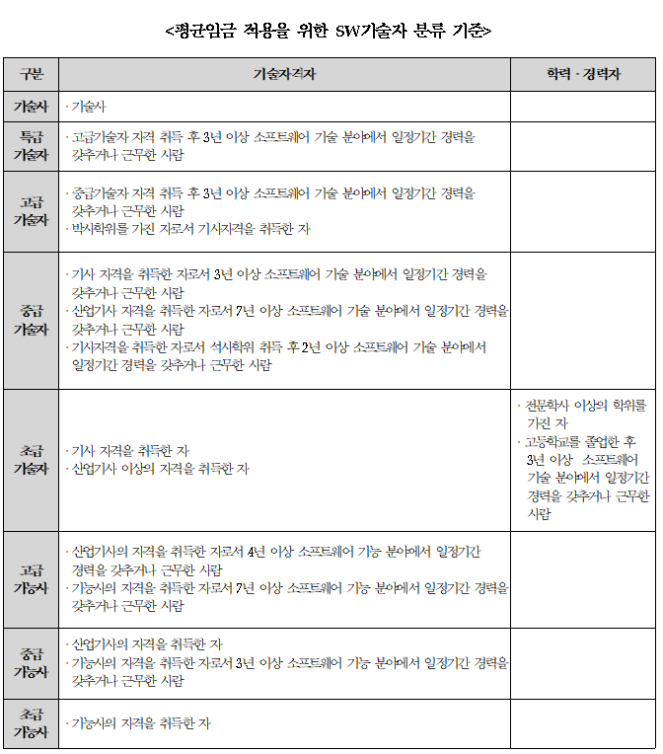
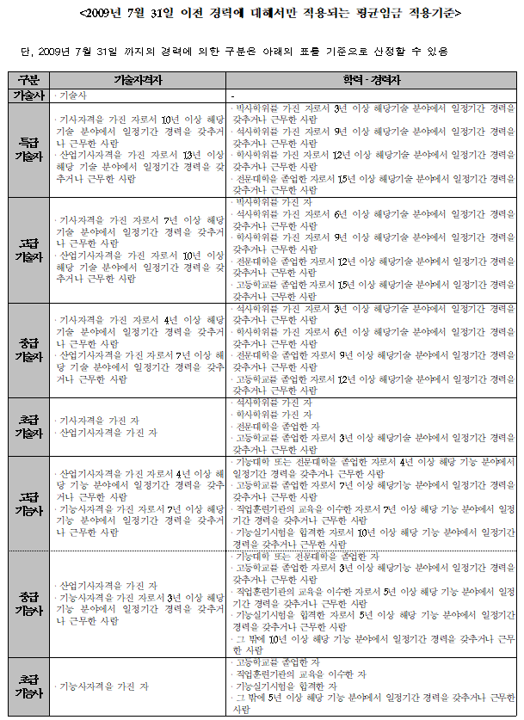
SW기술자 등급제는 2012년 SW산업진흥법에서 폐지되었습니다. 아래의 기준은 등급제 폐지 이전의 등급분류 기준임을 참고하시기 바랍니다.

